THTT
Ngày quá hạn | Ngày cần tính | Người lập bảng | Thống kê
 |  |  | Hợp đồng số | Nợ gốc | Nợ lãi | Tổng | Lãi TH | Lãi QH | Nợ gốc | Nợ lãi | Tổng dư nợ
 |  |  |  |  |  |  |  |  | - | - | -
Thay đổi "ngày cần tính" thì tự động sẽ cập nhật tất cả các bảng kê đã tính
Thay đổi "Người lập bảng" thì tự động sẽ cập nhật tất cả các bảng tính
Thay đổi "ngày quá hạn" thì nên cập nhật lại cho chính xác
 |  |  |  |  |  |  |  |  | 02 bảng này khi bạn tính xong sẽ tự động cập nhật
Link hướng dẫn : https://giabao1881.github.io/BKTL/



BAOTG10

BAO
TG10

LKGD
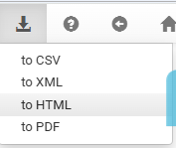

LKLS
